Modelo Siedco - Delitos
Para acceder a los valores por default del reporte y ver el ultimo periodo de datos disponible, por favor dar click en el boton "Restablecer" y seleccionar la opcion "Restablecer valores por defecto".
Año | Mes | Delito | Localidad
2024 | JUN | HURTO A PERSONAS | (Todos los Valores de Columna)
Ver Mapa
Análisis General de Delitos
Fecha de Corte: 31/10/2024

Año | 2024
DELITOS | ENE-JUN 2023 | ENE-JUN 2024 | Dif ENE-JUN 2024 vs ENE-JUN 2023 | % Var ENE-JUN 2024 y ENE-JUN 2023 | JUN 2023 | JUN 2024 | Dif JUN 2024 - JUN 2023 | % Var JUN 2024 - JUN 2023
DELITOS SEXUALES | 2,770 | 5,144 | 2,374 | 85.7% | 436 | 815 | 379 | 86.9%
EXTORSION | 626 | 1,170 | 544 | 86.9% | 109 | 190 | 81 | 74.3%
HOMICIDIOS | 543 | 535 | -8 | -1.5% | 91 | 85 | -6 | -6.6%
HURTO A COMERCIO | 7,063 | 5,694 | -1,369 | -19.4% | 1,136 | 897 | -239 | -21.0%
HURTO A ENTIDADES FINANCIERAS | 7 | 5 | -2 | -28.6% | 0 | 0 | 0 | 0.0%
HURTO A PERSONAS | 79,645 | 68,414 | -11,231 | -14.1% | 13,239 | 9,612 | -3,627 | -27.4%
HURTO A RESIDENCIAS | 4,163 | 3,277 | -886 | -21.3% | 632 | 519 | -113 | -17.9%
HURTO ABIGEATO | 4 | 0 | -4 | -100.0% | 0 | 0 | 0 | 0.0%
HURTO AUTOMOTORES | 2,104 | 2,197 | 93 | 4.4% | 338 | 354 | 16 | 4.7%
HURTO MOTOCICLETAS | 2,754 | 2,883 | 129 | 4.7% | 498 | 496 | -2 | -0.4%
LESIONES PERSONALES | 8,934 | 11,293 | 2,359 | 26.4% | 1,605 | 1,773 | 168 | 10.5%
SECUESTRO | 9 | 10 | 1 | 11.1% | 0 | 1 | 1 | 100.0%
VIOLENCIA INTRAFAMILIAR | 13,292 | 29,367 | 16,075 | 120.9% | 2,608 | 5,128 | 2,520 | 96.6%

Fuente: Sistema de Información Estadístico Delincuencial y Contravencional SIEDCO - PONAL. Información suministrada el día. 05/11/2024. Fecha de corte: 31/10/2024.
Cálculos: Oficina de Análisis de Información y Estudios Estratégicos. Secretaría Distrital de Seguridad, Convivencia y Justicia. Información sujeta a cambios.
Comportamiento Mensual de HURTO A PERSONAS para BOGOTA

Comportamiento de HURTO A PERSONAS por Género para BOGOTA

Año | 2024 |  |  |  |  |  |  | 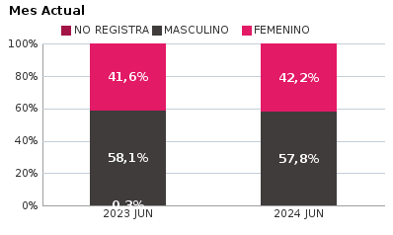 | 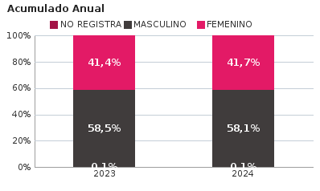
SEXO | Acumulado ENE-JUN 2023 | Acumulado ENE-JUN 2024 | Diferencias Acumulado ENE - JUN | Mensual JUN 2023 | Mensual JUN 2024 | Diferencias mensual JUN
FEMENINO | 32,991 | 28,543 | -4,448 | 5,503 | 4,056 | -1,447
MASCULINO | 46,553 | 39,770 | -6,783 | 7,697 | 5,551 | -2,146
NO REGISTRA | 101 | 101 | 0 | 39 | 5 | -34
TOTAL GENERAL | 79,645 | 68,414 | -11,231 | 13,239 | 9,612 | -3,627
Ocurrencia por Dia de la Semana y Jornada de HURTO A PERSONAS para BOGOTA

JUN 2023 |  |  |  |  |  | JUN 2024

 | MADRUGADA | MAÑANA | TARDE | NOCHE |  |  | MADRUGADA | MAÑANA | TARDE | NOCHE
LUNES | 286 | 404 | 331 | 304 |  | LUNES | 227 | 198 | 224 | 277
MARTES | 358 | 538 | 424 | 423 |  | MARTES | 268 | 277 | 308 | 365
MIÉRCOLES | 349 | 529 | 460 | 427 |  | MIÉRCOLES | 318 | 264 | 306 | 396
JUEVES | 460 | 699 | 586 | 592 |  | JUEVES | 322 | 285 | 307 | 388
VIERNES | 534 | 747 | 609 | 738 |  | VIERNES | 395 | 295 | 371 | 476
SÁBADO | 575 | 520 | 479 | 543 |  | SÁBADO | 649 | 414 | 369 | 530
DOMINGO | 463 | 316 | 256 | 289 |  | DOMINGO | 475 | 322 | 254 | 332

MADRUGADA 00:01 - 06:00; MAÑANA 06:00 - 12:00; TARDE 12:01 - 18:00; NOCHE: 18:01 - 24:00 |  |  |  |  |  | MADRUGADA 00:01 - 06:00; MAÑANA 06:00 - 12:00; TARDE 12:01 - 18:00; NOCHE: 18:01 - 24:00
Acumulado ENE - JUN 2023 |  |  |  |  |  | Acumulado ENE - JUN 2024

 | MADRUGADA | MAÑANA | TARDE | NOCHE |  |  | MADRUGADA | MAÑANA | TARDE | NOCHE
LUNES | 2,070 | 3,076 | 2,464 | 2,387 |  | LUNES | 1,891 | 2,175 | 2,079 | 2,390
MARTES | 2,248 | 3,670 | 3,006 | 2,837 |  | MARTES | 2,056 | 2,360 | 2,361 | 2,795
MIÉRCOLES | 2,403 | 3,643 | 3,083 | 3,034 |  | MIÉRCOLES | 2,369 | 2,388 | 2,398 | 2,873
JUEVES | 2,430 | 3,471 | 2,906 | 3,151 |  | JUEVES | 2,331 | 2,313 | 2,349 | 2,885
VIERNES | 2,749 | 3,721 | 3,258 | 3,843 |  | VIERNES | 2,704 | 2,676 | 2,565 | 3,710
SÁBADO | 3,641 | 2,909 | 2,684 | 3,042 |  | SÁBADO | 3,517 | 2,403 | 2,361 | 2,832
DOMINGO | 2,810 | 1,933 | 1,651 | 1,525 |  | DOMINGO | 2,803 | 1,808 | 1,436 | 1,586

MADRUGADA 00:01 - 06:00; MAÑANA 06:00 - 12:00; TARDE 12:01 - 18:00; NOCHE: 18:01 - 24:00 |  |  |  |  |  | MADRUGADA 00:01 - 06:00; MAÑANA 06:00 - 12:00; TARDE 12:01 - 18:00; NOCHE: 18:01 - 24:00
Comportamiento de HURTO A PERSONAS por Tipo de Arma para BOGOTA |  | MENSUAL

ACUMULADO |  | 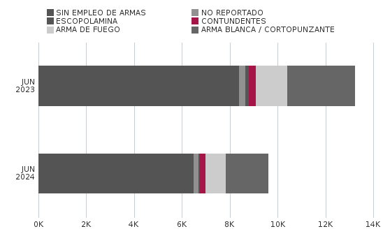

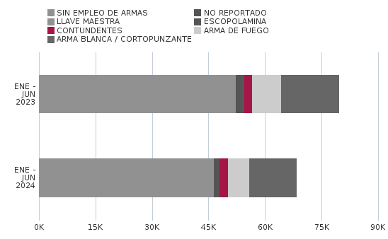
Comportamiento de HURTO A PERSONAS por Ciclo Vital para BOGOTA | MENSUAL

ACUMULADO | 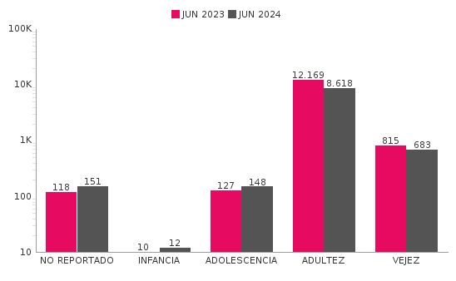

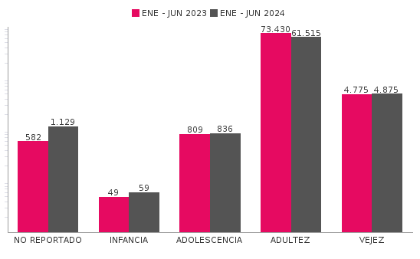
Comportamiento de 'HURTO A PERSONAS' por Localidades

Año | 2024
Localidad | ENE-JUN 2023 | ENE-JUN 2024 | Variacion % ENE - JUN 2024 | JUN 2023 | JUN 2024 | Variacion % JUN 2024
01-USAQUÉN | 4,203 | 4,353 | 3.6% | 782 | 593 | -24.2%
02-CHAPINERO | 7,626 | 6,184 | -18.9% | 1,294 | 745 | -42.4%
03-SANTA FE | 4,321 | 3,964 | -8.3% | 627 | 491 | -21.7%
04-SAN CRISTÓBAL | 1,962 | 1,691 | -13.8% | 301 | 208 | -30.9%
05-USME | 1,611 | 1,291 | -19.9% | 302 | 169 | -44.0%
06-TUNJUELITO | 1,145 | 1,179 | 3.0% | 181 | 170 | -6.1%
07-BOSA | 3,507 | 2,654 | -24.3% | 650 | 344 | -47.1%
08-KENNEDY | 8,900 | 6,318 | -29.0% | 1,442 | 751 | -47.9%
09-FONTIBÓN | 4,340 | 4,127 | -4.9% | 707 | 578 | -18.2%
10-ENGATIVÁ | 7,956 | 6,376 | -19.9% | 1,297 | 781 | -39.8%
11-SUBA | 9,081 | 6,940 | -23.6% | 1,400 | 812 | -42.0%
12-BARRIOS UNIDOS | 3,599 | 2,877 | -20.1% | 628 | 304 | -51.6%
13-TEUSAQUILLO | 5,756 | 3,887 | -32.5% | 963 | 496 | -48.5%
14-LOS MÁRTIRES | 3,388 | 6,736 | 98.8% | 555 | 1,779 | 220.5%
15-ANTONIO NARIÑO | 1,706 | 1,265 | -25.8% | 278 | 155 | -44.2%
16-PUENTE ARANDA | 3,637 | 2,889 | -20.6% | 574 | 359 | -37.5%
17-CANDELARIA | 554 | 720 | 30.0% | 93 | 166 | 78.5%
18-RAFAEL URIBE URIBE | 2,796 | 1,856 | -33.6% | 445 | 202 | -54.6%
19-CIUDAD BOLÍVAR | 3,548 | 2,532 | -28.6% | 719 | 332 | -53.8%
99-SIN LOCALIZACION | 9 | 575 | 6288.9% | 1 | 177 | 17600.0%
TOTAL GENERAL | 79,645 | 68,414 | -14.1% | 13,239 | 9,612 | -27.4%
Mensaje Hurto Personas
Fecha Corte | (Todos los Valores de Columna)
 | (Todos los Valores de Columna)
v_year | 2024
v_month | 10
EN_MES | JUN
Fuente: Sistema de Información Estadístico Delincuencial y Contravencional SIEDCO - PONAL. Información suministrada el día. 05/11/2024. Fecha de corte: 31/10/2024.
Cálculos: Oficina de Análisis de Información y Estudios Estratégicos. Secretaría Distrital de Seguridad, Convivencia y Justicia. Información sujeta a cambios.

